OAI
OFICINA DE LIBRE ACCESO A LA INFORMACIÓN.

solicitudes de libre acceso a la información

No. | Solicitud | Vía | Sexo | Edad | Estatus | Mes | Tiempo de Respuesta | Cantidad de Solicitudes por Tipo |  |  | Cantidad de solicitudes por Sexo
1 | Gestión Institucional | SAIP | Femenino | 30-35 | Entregada | Mayo | 11 - 15 días hábiles | No. | Tipo de Solicitud | Cantidad | No. | Sexo | Cantidad
 |  |  |  |  |  |  |  | 1 | Gestión Institucional | 1 | 1 | Femenino | 1
 |  |  |  |  |  |  |  | 2 | Gestión de transparencia | 0 | 2 | Masculino | 0
 |  |  |  |  |  |  |  | 3 | Tecnificacion de Sistemas de Riego | 0 | TOTAL |  | 1
 |  |  |  |  |  |  |  | 4 | Capacitación a Productores | 0
 |  |  |  |  |  |  |  | 5 | Coordinación Interinstitucional | 0
 |  |  |  |  |  |  |  | TOTAL |  | 1

TOPOGRAFIA
Cantidad de Km por Ubicación
No. | Periodo | Ubicación | Tareas levantadas
1 | Abril-Mayo | Puerto Escondido, Independencia | 7,579.66
 | Mayo | Politecnico Loyola, San Cristobal | 149.20
2 | Junio | Politecnico Teresa Digna, Azua | 35.23
TOTAL |  |  | 7,764.09
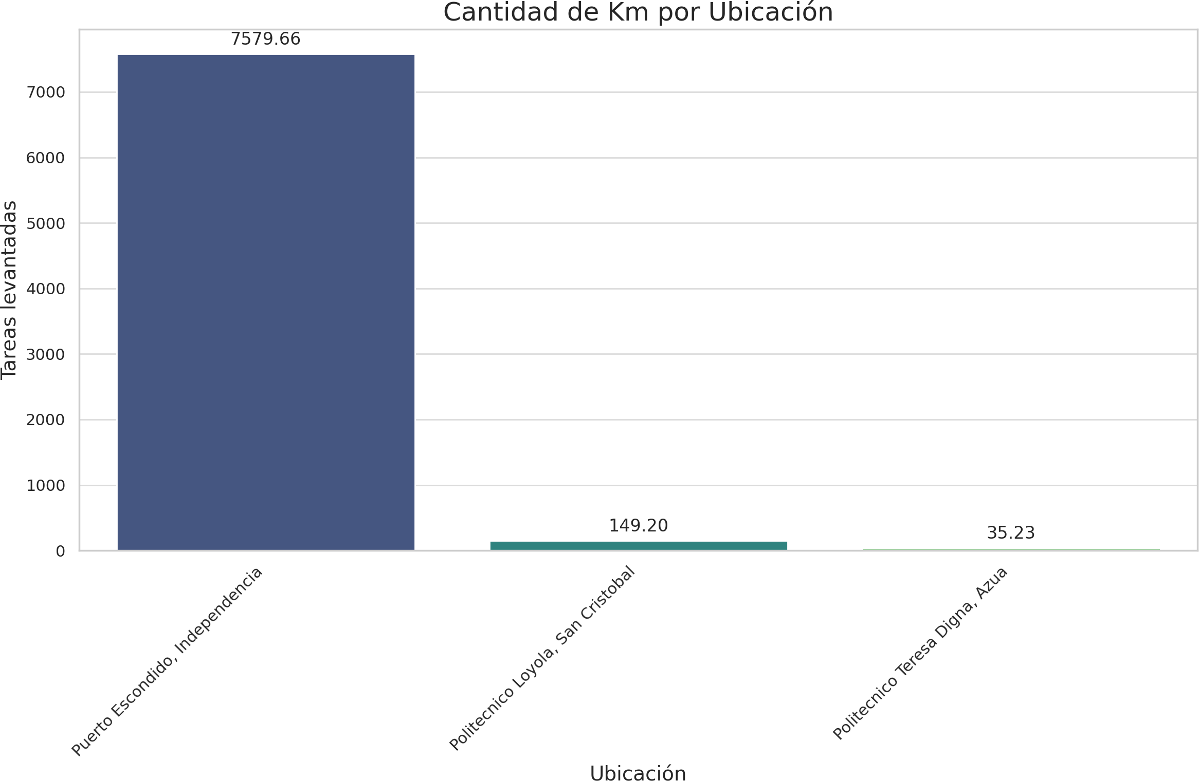

FOTESIR
Actividades de FOTESIR
No. | Actividad | Impacto | Unidad de Medida | Mes
1 | Asistencias técnicas realizadas. | 43 | Productores | Mayo
2 | Sección de trabajo manual de procedimientos via entidades financieras. |  | Institución, productores, Suplidores | Mayo
3 | Socialización alianzas via entidades financieras. | 16 | Gerentes regionales Banco Agrícola | Junio
4 | Vinculación con otras entidades para establecer alianzas públicas privadas.* | 2 | Asociación Proyecto independiente | Junio
5 | Asistencias técnicas realizadas. | 12 | Productores | Junio
6 | Evaluación de Suplidores para ingresar al Registro. | 2 | Proyectos | Junio

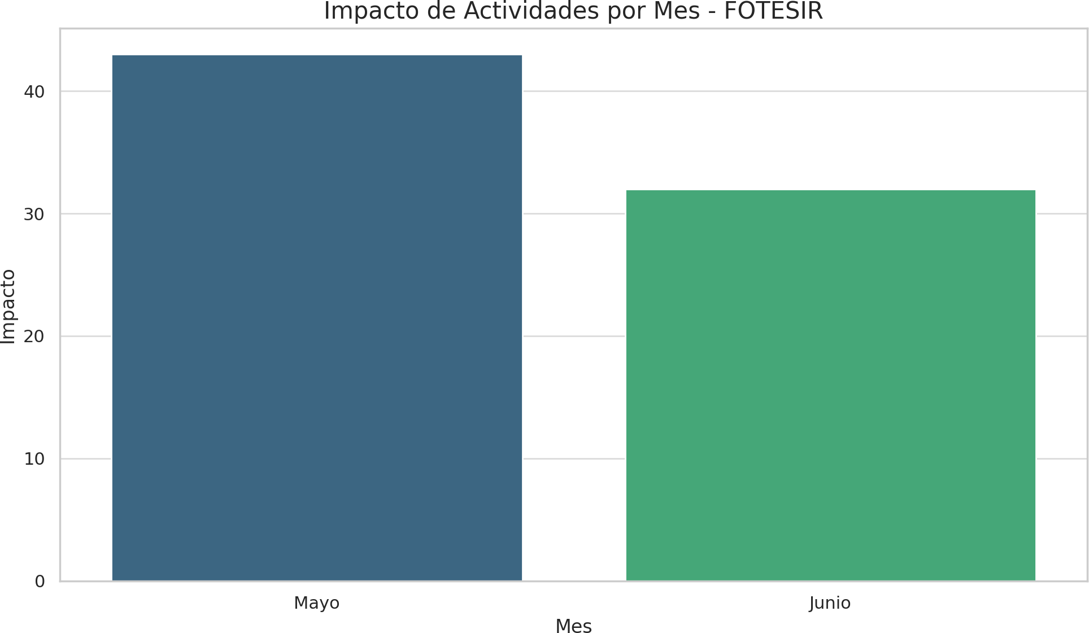

Extension
CAPACITACIONES
No. | Tipo de Capacitación | Actividad | Fecha | Cantidad de Capacitados
 |  |  |  |  | Ubicación
1 | Capacitación | Capacitación a beneficiarios convocados por la Regional Norte, TNR en Sabana Larga, provincia San José de Ocoa. | Abril | 30 | San José de Ocoa
2 | Inducción | Inducción a beneficiarios convocados por la Regional Norte, TNR en Cana Chapetón, provincia Valverde. | Abril | 10 | Valverde
3 | Capacitación | Capacitación a beneficiarios convocados por la Regional Sur, TNR en Los Fríos, provincia Azua. | Abril | 27 | Azua
4 | Capacitación | Capacitación a beneficiarios convocados por la Regional Norte, TNR en La Caída, provincia Valverde. | Abril | 36 | Valverde
5 | Capacitación | Capacitación a beneficiarios convocados por la Regional Norte, TNR en Moca, provincia Espaillat. | Abril | 42 | Espaillat
6 | Capacitación | Capacitación a beneficiarios convocados por la Regional Sur, TNR en Guayabal, provincia Azua. | Abril | 27 | Azua
7 | Capacitación | Capacitación a beneficiarios convocados por la Regional Sur, TNR en Padre De las Casas, provincia Azua. | Abril | 33 | Azua
8 | Capacitación | Capacitación a estudiantes en el Instituto Politécnico de Azua. | Abril | 87 | Azua
9 | Capacitación | Capacitación a productores en la Finca de David Herrera, provincia San Juan de la Maguana. | Abril | 36 | San Juan de la Maguana
10 | Capacitación | Capacitación a beneficiarios convocados por la UNPHU, en la Vega. | Mayo | 34 | en la Vega
11 | Capacitación | Capacitación a productores de Sabana Yegua, provincia Azua. | Mayo | 16 | Azua
12 | Socialización | Socialización con la Asociación de Productores CAEN de la Región Sur en Neyba. | Mayo | 8 | Neyba
13 | Socialización | Socialización con la Asociación de Productores CAEN de la Región Sur en Tamayo. | Mayo | 14 | Tamayo
14 | Socialización | Socialización con la Asociación de Productores CAEN de la Región Sur en Barahona | Mayo | 14 | Barahona
15 | Capacitación | Capacitación a beneficiarios convocados por la UNPHU, provincia Santo Domingo. | Mayo | 38 | Santo Domingo
16 | Inducción | Inducción en sistemas de riego tecnificado a productores de la Asociación de Bananeros Guatapanal (ASOBAGUA) en Guatapanal, provincia Valverde. | Mayo | 21 | Valverde
17 | Capacitación | Capacitación a técnicos de la Fundación Sur Futuro en Padre De las Casas, provincia Azua. | Mayo | 29 | Azua
18 | Capacitación | Capacitación a productores vinculados a la Junta de Regantes de Don Gregorio en Nizao, provincia Peravia. | Mayo | 17 | Peravia
19 | Capacitación | Capacitación a productores de Tamayo, provincia Bahoruco. | Mayo | 14 | Bahoruco
20 | Capacitación | Capacitación a productores vinculados a la Junta de Regantes de Nizao Valdesia, provincia Peravia. | Junio | 7 | Peravia
21 | Capacitación | Capacitación a beneficiarios convocados por la Regional Sur TNR, provincia San José de Ocoa. | Junio | 9 | San José de Ocoa

